Anexo E, Hoja1
Formato para la sistematización de los diálogos ciudadanos y la Audiencia Pública de Rendición de cuentas
Nombre del espacio: UMV AL BARRIO:Empoderamiento ciudadano | Entidad: Unidad Administrtiva Especial de Rehabilitación y Mantenimiento Vial | Fecha: 24 de junio de 2026 | Lugar/medio(plataforma): Salon Comunal Ciudad Montes
Hora de inicio: 3:00 pm | Hora de finalización: 5:00 pm | Número de asistentes: 13 Ciudadanos ciudadanas de la localidad
1. Temas presentados por el Directivo de la entidad durante la jornada
La jornada correspondiente a la Sesión I de la estrategia "UMV al Barrio – Empoderamiento Ciudadano" se llevó a cabo el 24 de junio de 2026, entre las 3:00 p. m. y las 5:00 p. m., en el salón comunal del barrio Ciudad Montes Tercer Sector. Como parte de la estrategia de convocatoria, se estableció contacto con la Mesa de Movilidad. En articulación con la presidenta de la Junta de Acción Comunal del barrio Ciudad Montes Tercer Sector, se definieron la fecha y el horario de la jornada, así como la difusión de la convocatoria entre la comunidad. | Para dar inicio a la jornada, se dio respuesta a la solicitud de consultar con la Empresa Metro de Bogotá sobre las acciones previstas con las y los comerciantes del sector, así como los proyectos contemplados y las estrategias de apoyo dirigidas a esta población. Desde la Unidad se realizó la consulta con la gestora de la localidad, quien informó que el día 25 de junio se llevaría a cabo un recorrido por la avenida Primera de Mayo para dialogar con las y los comerciantes del sector. Asimismo, indicó que este espacio estaría abierto a toda la comunidad y daría inicio a las 9:00 a. m. Una vez socializada esta información, se dio inicio a la sesión II con la actividad "La telaraña de la participación", mediante la cual se formularon preguntas orientadas a identificar los conocimientos, experiencias y saberes previos de las y los participantes, con el propósito de orientar el desarrollo del diálogo posterior. A partir de las respuestas obtenidas, se propició un espacio de conversación sobre el control social y la importancia de la veeduría ciudadana como mecanismos para promover la participación y el seguimiento a la gestión pública. Como apoyo pedagógico, se realizó la lectura de las historias "La calle que nadie miró" y "La calle que todos miraron". A partir de estas narraciones, se reflexionó sobre la importancia del control social, la participación activa de la ciudadanía y el seguimiento de los procedimientos establecidos para impulsar acciones que contribuyan al bienestar y a la calidad de vida de la comunidad. | Otra temática de especial relevancia, tanto para la Unidad de Mantenimiento Vial (UMV) como para la comunidad, en particular para las mujeres, estuvo relacionada con la prevención del sexismo, la promoción de nuevas masculinidades y las acciones implementadas para la protección de los derechos de las mujeres, especialmente en los frentes de obra. Durante este espacio se socializaron las estrategias y acciones concretas que la entidad desarrolla para prevenir las violencias basadas en género, promover relaciones respetuosas y fortalecer entornos seguros para las mujeres en el marco de la ejecución de sus proyectos. Esta actividad se desarrolló en articulación con la Oficina Asesora de Planeación, con el propósito de visibilizar el compromiso institucional con el enfoque de género y la garantía de los derechos de las mujeres. | Como cierre de la sesión, se aplicó una encuesta de satisfacción con el propósito de conocer la percepción de las participantes sobre el desarrollo de la jornada y recoger oportunidades de mejora para futuros espacios. Posteriormente, se realizó la entrega de un souvenir como reconocimiento por su participación y compromiso durante la actividad.
2. Inquietudes, observaciones o propuestas de la ciudadania |  | 3. Respuesta a las inquietudes presentadas | 4. Compromisos asumidos

5.Temas recurrentes :

 | 6. Agenda de la jornada Saludo y Presentación. La teleraña de la participacion Echale un ojo a la Gestión Encuesta de Satisfaccion de espacios Encuesta para mujeres Despedida.
 | 7. Metodologia del espacio: Previamente se diseño una metodología basada en los principios del Diseño Universal para el aprendizaje, en esta se describe cada una de las actividades y acciones realizadas en el espacio. Las acciones concretas estan dispuestas en el documento UMV al Barrio_empoderamiento ciudadano, Sesion II. el cual cuenta con el siguiente contenido: Tema: Participacion ciudadana y control social Objetivo: Empoderar a las y los participantes en temas relacionado a participacion ciudadana e instancias de participacion en el sector movilidad Actividades: 1. Telaraña de la participacion 2. Echale un ojo a la Gestion 3. Hablemos con la entidad Evaluacion y recursos ​

 | 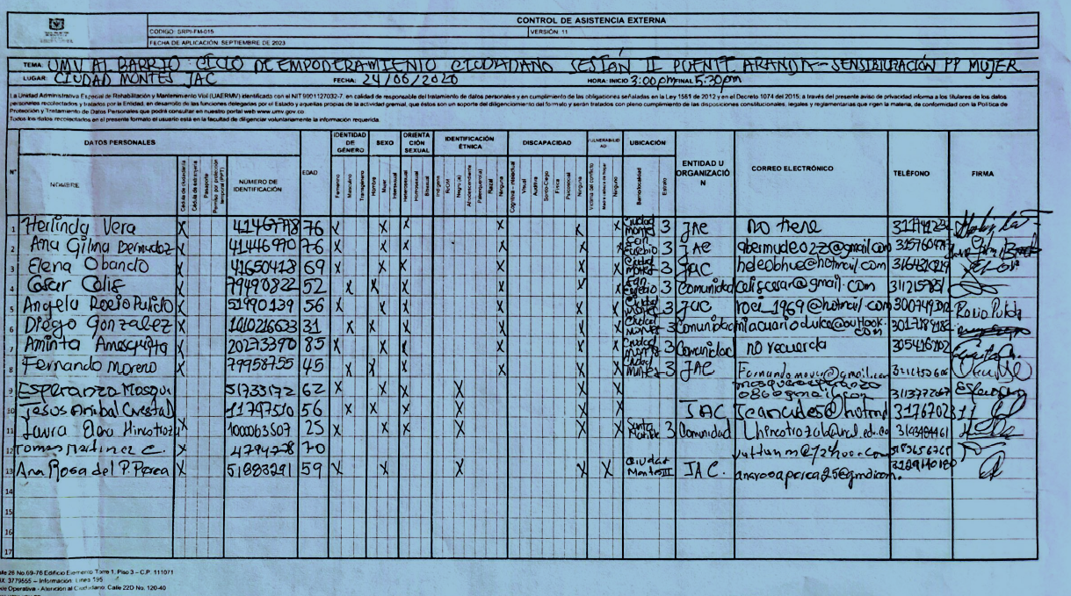 8.Listado de asistencia:
 | 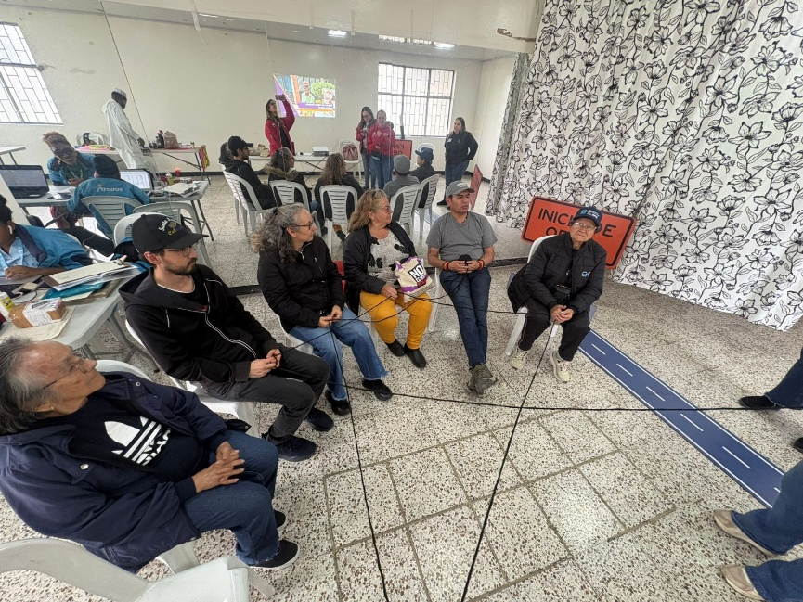 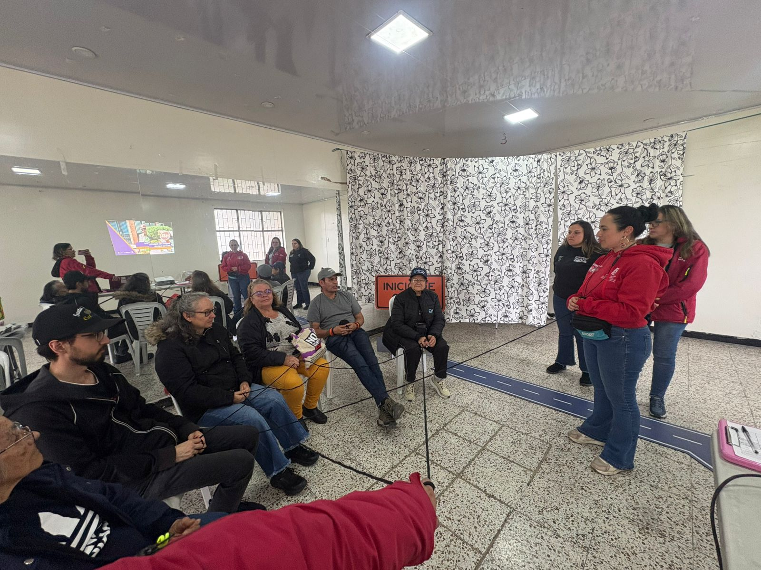 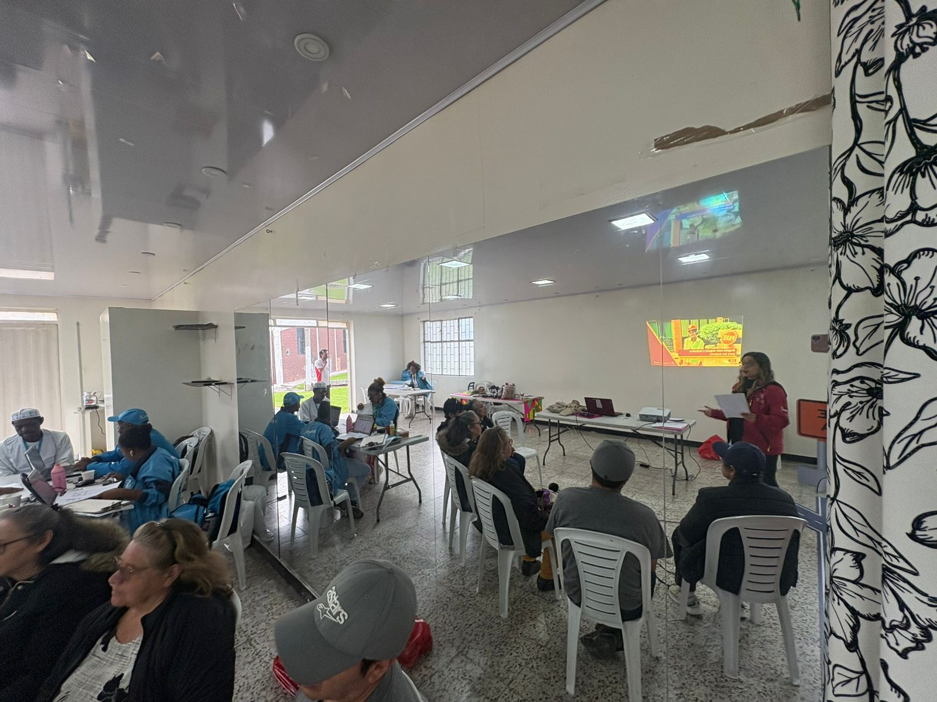 9. Registro Fotográfico:

Nombre de la persona que sistematiza: | Yudhy Lorena Sarmiento | Nombre del/la moderador/a del diálogo ciudadano: | Yudhy Sarmiento Azucena Salazar
Correo electrónico: | yudhy.sarmiento@umv.gov.co | Correo electrónico: | yudhy.sarmiento@umv.gov.co azucena.salazar@umv.gov.co

